T-reikn-vinnublað
Verkefni 4.1 - vörukaup/-sala T-reikn. - vinnublað
 | Ekki birgðabókhald - periodoc system |  |  |  |  |  |  |  |  |  |  |  | Birgðabókhald - perpetual system
 | Eignir |  |  | = | Skuldir |  |  | + | E.fé |  |  |  | Eignir |  |  | = | Skuldir |  |  | + | E.fé
 | Banki |  |  |  | Lánardrottnar |  |  |  | Hlutafé |  |  |  | Banki |  |  |  | Lánardrottnar |  |  |  | Hlutafé
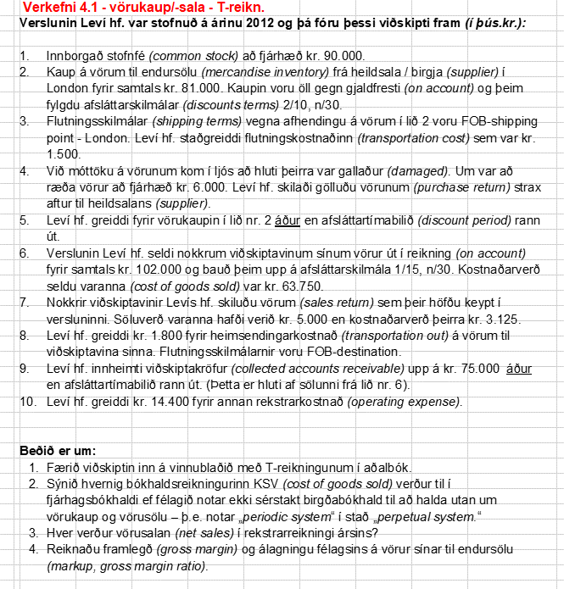
1 | 90,000 | 1,500 | 3 | 4 | 6,000 | 81,000 | 2 |  |  | 90,000 | 1 | 1 | 90,000 | 1,500 | 3 | 4 | 6,000 | 81,000 | 2 |  |  | 90,000 | 1
9 | 74,250 | 73,500 | 5 | 5 | 75,000 |  |  |  |  |  |  | 9 | 74,250 | 73,500 | 5 | 5 | 75,000
 |  | 1,800 | 8 |  |  |  |  |  |  |  |  |  |  | 1,800 | 8
 |  | 14,400 | 10 |  |  |  |  |  |  |  |  |  |  | 14,400 | 10

 | Birgðir |  |  |  |  |  |  |  | Vörukaup |  |  |  | Birgðir |  |  |  |  |  |  |  | Vörusala
b1 | 14,375 |  |  |  |  |  |  | 2 | 81,000 | 81,000 | b1 | 2 | 81,000 | 6,000 | 4 |  |  |  |  | 7 | 5,000 | 102,000 | 6
 |  |  |  |  |  |  |  |  |  |  |  | 3 | 1,500 | 1,500 | 5 |  |  |  |  | 9 | 750
 |  |  |  |  |  |  |  |  |  |  |  | 7 | 3,125 | 63,750 | 6
 | Viðskiptakröfur |  |  |  |  |  |  |  | Flutningsk. Vöruk. |  |  |  | 14,375 |  |  |  |  |  |  |  |  | 96,250
6 | 102,000 | 5,000 | 7 |  |  |  |  | 3 | 1,500 | 1,500 | b1
 |  | 75,000 | 9 |  |  |  |  |  |  |  |  |  | Viðskiptakröfur |  |  |  |  |  |  |  | KSV
 |  |  |  |  |  |  |  |  |  |  |  | 6 | 102,000 | 5,000 | 7 |  |  |  |  | 6 | 63,750 | 3,125 | 7
 |  |  |  |  |  |  |  |  | Skil v. vörukaupa |  |  |  |  | 75,000 | 9
 |  |  |  |  |  |  |  | b1 | 6,000 | 6,000 | 4 |  |  |  |  |  |  |  |  |  | 60,625

 |  |  |  |  |  |  |  |  |  |  |  |  |  |  |  |  |  |  |  |  | Flutn.k. - vörusala
 |  |  |  |  |  |  |  |  | Afsláttur vörukaup |  |  |  |  |  |  |  |  |  |  | 8 | 1,800
 |  |  |  |  |  |  |  | b1 | 1,500 | 1,500 | 5

 |  |  |  |  |  |  |  |  | Vörusala |  |  |  |  |  |  |  |  |  |  |  | Annar rek. Kostn.
 |  |  |  |  |  |  |  |  |  | 102,000 | 6 |  |  |  |  |  |  |  |  | 10 | 14,400
 |  | Sala (nettó) |  |  | 96,250
 |  | KSV |  |  | (60,625) |  |  |  | Skil vörusölu
 |  | Framlegð |  |  | 35,625 |  |  | 7 | 5,000

 | Framlegðarhlutfall |  |  |  | 37% |  |  |  | Flutn.k. -vörusala
 |  |  |  |  |  |  |  | 8 | 1,800

 |  |  |  |  |  |  |  |  | Afsl.vörusala
 |  |  |  |  |  |  |  | 9 | 750

 |  |  |  |  |  |  |  |  | Annar rek. Kostnaður
 |  |  |  |  |  |  |  | 10 | 14,400

 |  |  |  |  |  |  |  |  | KSV
 |  |  |  |  |  |  |  | b1 | 81,000 | 14,375 | b1
 |  |  |  |  |  |  |  | b1 | 1,500 | 6,000 | b1
 |  |  |  |  |  |  |  |  |  | 1,500 | b1
 |  |  |  |  |  |  |  |  | 60,625

